بيانات المتجر
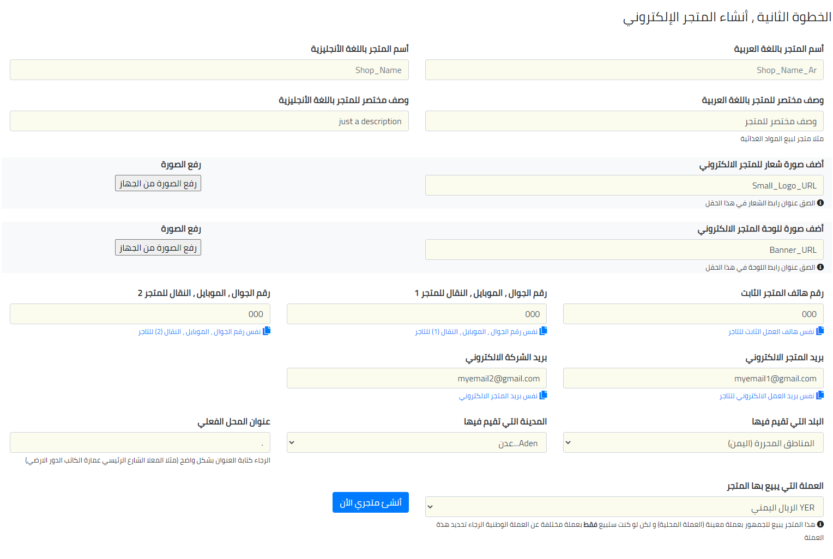

 | سجل هنا 👇
أسم المتجر باللغة العربية

أسم المتجر باللغة الأنجليزية

وصف مختصر للمتجر باللغة العربية

وصف مختصر للمتجر باللغة الأنجليزية

صورة شعار للمتجر الالكتروني

صورة للوحة المتجر الالكتروني

رقم هاتف المتجر الثابت

رقم الجوال ، الموبايل ، النقال للمتجر 1

رقم الجوال ، الموبايل ، النقال للمتجر 2

بريد المتجر الالكتروني

بريد الشركة الالكتروني

البلد التي تقيم فيها | اليمن

المدينة التي تقيم فيها | عدن

عنوان المحل الفعلي

العملة التي يبيع بها المتجر | الريال اليمني

 | تنبيهات قبل الارسال
 | تأكد أن كل الخانات معبأة و بالشكل الصحيح
 | تأكد أنك أضفت عدد 1 صورة لشعار للمتجر الالكتروني
 | تأكد أنك أضفت عدد 1 صورة للوحة المتجر الالكتروني

بيانات الأصناف
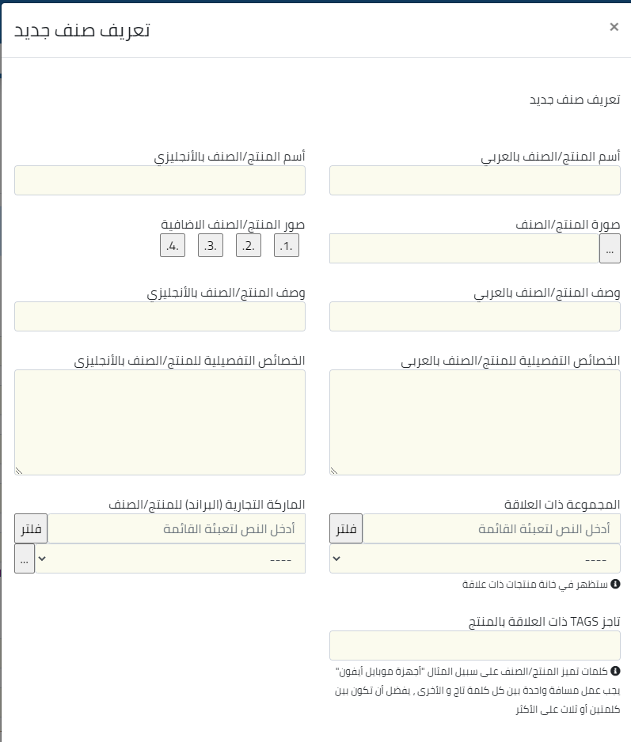

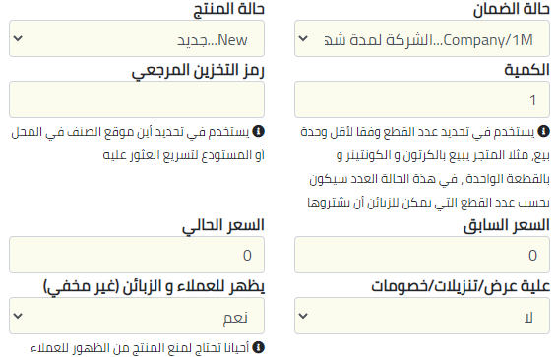
 |  |  | الصقها في أي مكان في الصفحة بدون ترتيب
 | كل صنف له سعر لو هنالك أكثر من سعر للصنف (مثلا سعر جملة سجل الصنف مرتين و في سطر الجملة أضف للاسم كلمة (جملة) |  | صورة المنتج/الصنف | صور المنتج/الصنف الإضافية |  |  |  |  |  |  |  |  |  |  | أفتراضي على الوكيل لا يوجد ضمان الشركة المصنعة | جديد مستخدم نظيف مستخدم أفتراضي | رقم فقط |  | نعم - لا | رقم فقط | رقم فقط بدون رموز بدون فواصل فقط رقم
# | أسم المنتج/الصنف بالعربي | أسم المنتج/الصنف بالأنجليزي |  | 1 | 2 | 3 | 4 | وصف المنتج/الصنف بالعربي | وصف المنتج/الصنف بالأنجليزي | الخصائص التفصيلية للمنتج/الصنف بالعربي | الخصائص التفصيلية للمنتج/الصنف بالأنجليزي | المجموعة ذات العلاقة | الماركة التجارية (البراند) للمنتج/الصنف | تاجز TAGS ذات العلاقة بالمنتج | حالة الضمان | حالة المنتج | الكمية | رمز التخزين المرجعي | علية عرض/تنزيلات/خصومات | سعر المحل | نسبة الضريبة
1 |  |  | الصق الصور أسفل الجدول | الصق الصور أسفل الجدول |  |  |  |  |  |  |  |  |  |  |  |  |  |  |  |  |  | تنبيهات قبل الارسال
2 |  |  |  |  |  |  |  |  |  |  |  |  |  |  |  |  |  |  |  |  |  | تأكد أن كل الخانات معبأة و بالشكل الصحيح
3 |  |  |  | لا تغير في احجام الصور و أتركها كما هي |  |  |  |  |  |  |  |  |  |  |  |  |  |  |  |  |  | تأكد أنك أضفت عدد 5 صور للمنتج أو على الأقل 3 صور
4
5
6 |  |  |  | لاضافة صورة أختر من قائمة أدراج 👈 صور 👈 أختر الصورة 👈 احفظ الملف
7
8
9
10
11
12
13
14
15
16
17
18
19
20
21
22
23
24
25
26
27
28
29
30
31
32
33
34
35
36
37
38
39
40
41
42
43
44
45
46
47
48
49
50

